상품제안서
15W 우드형 고속무선충전 & LED알람시계 | 상품코드: S38803

 |  |  |  |  |  |  | 02-713-8555 | www.synergygift.co.kr
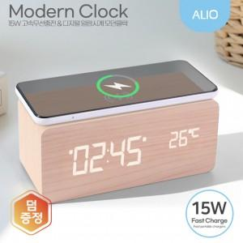 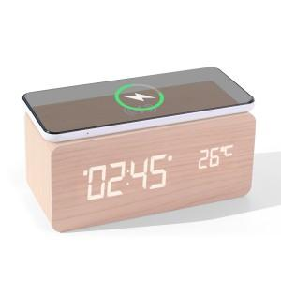

【상세/제작정보】 | 15W 고속무선충전 , 시계+온도계, 슬립절전모드 , 3단계 밝기 조절 , LED디스플레이

【인쇄/포장옵션】 | 풀칼라 / 포장지포장

【공급단가】 | 수량 | 30~ | 100~ | 300~ | 500~ | 1,000~
*VAT별도 | 단가 | 15,300원 | 14,300원 | 13,700원 | 13,500원 | 13,180원

【상품 URL】 | https://www.synergygift.co.kr:443/src/goods_detail.php?gdno=38803

